Sheet1
中山大学附属第一医院折叠陪人床采购项目报价清单
序号 | 产品名称 | 规格/型号 | 附图 | 单位 | 数量 | 单价（元） | 总价（元） | 备注
1 | 折叠陪人床 | 一、材质说明： 面料：灯芯绒、油蜡皮 填充：海绵、公仔棉 二、尺寸： 展开：1900*800*290 折叠：680*800*820 | 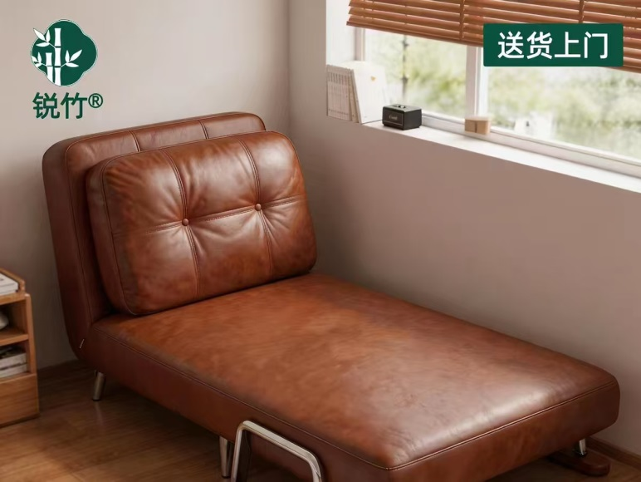 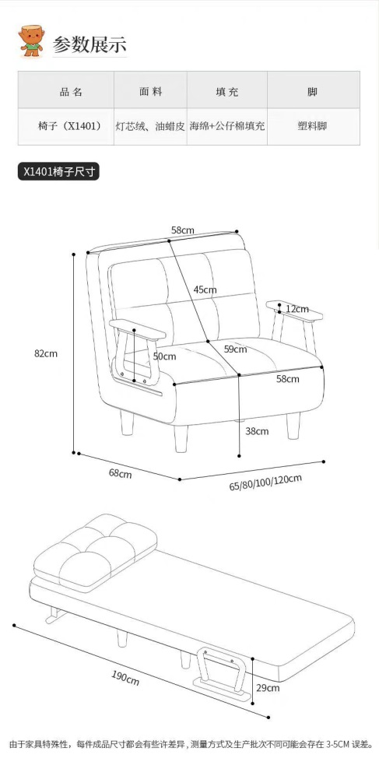 | 张 | 3 |  | 0
2 | 可移动茶几 | 一、材质说明： 板材：E0级实木多层板，胡桃木皮 支架：不锈钢支架 二、尺寸： 参考附图 圆盘直径450 总高660 总长540 | 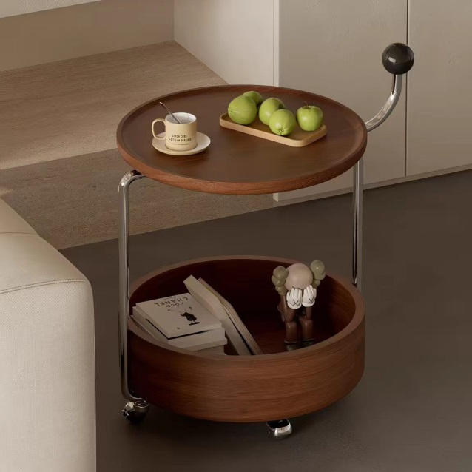 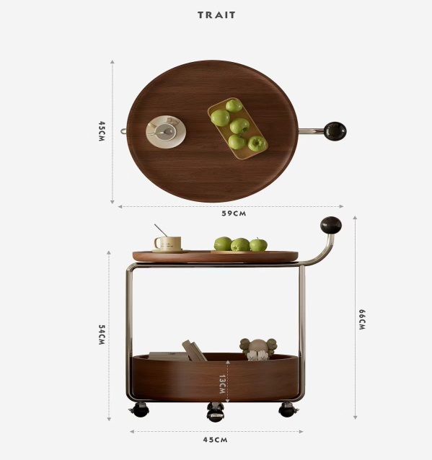 | 个 | 1
合计： |  |  |  |  |  | ¥0.00
（大写）：
说明：1、以上报价含税及运输安装费等一切费用； 2、整体质保一年整
 |  |  |  | 报价单位：
 |  |  |  | （加盖公章）
 |  |  |  | 联系人：
 |  |  |  | 联系电话：
 |  |  |  | 报价时间：

